Накладная-№3
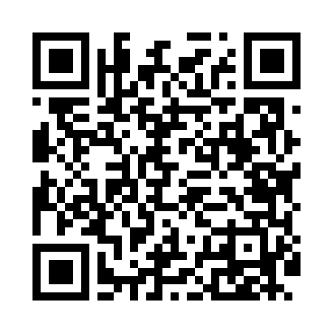
Номер товарно-транспортной накладной: |  |  | Торговый представитель: Amriyev Muhammad
Поставщик: Toshkent falcon fly 2 |  |  | Телефон торгового представителя: +998972880505
Дата отгрузки: 03.01.2026 |  |  | Контрагент: """" Klient
Дата консигнации: |  |  | Адрес:
Доставщик: |  |  | Телефон:
Телефон доставщика:
Время заказа: 03.01.2026 12:46:10
№ | Штрих-код | Название товаров (работ,услуг) | Количество | Количество в кейсе | Цена | Сумма
 |  |  | 31 |  |  | 47.9
1 | 6915646559406 | Пластмасса ликоб 4.2" D176142 4.2" 10.5x10.5x 5.5 sm DB-59-40 | 12 | 12 шт. | 0.90 | 10.80
2 | 6915646559383 | Пластмасса коса 6"A6659 15.1x15.1x7.2cm DB-59 -38 | 6 | 6 шт. | 1.80 | 10.80
3 | 6915674861212 | Пластмасса салатница 56707 17.3x13.2x6.3 sm D B-59-9 | 6 | 6 шт. | 1.30 | 7.80
4 | 6915645645025 | Пластмасса ликоб 30x18 см DB-59-4 | 6 | 6 шт. | 2.60 | 15.60
5 | 6900007212168 | Металлическая сетка для пиццы BBE7212-16 1640 .5CM/160g DB-5-240 | 1 | 1 шт. | 2.90 | 2.90
Итого: 47.9$|->UZS: 598,750.00

